상품제안서
크리넥스 디럭스 카카오 미니각티슈 230매 1개 | 상품코드: F25896

 |  |  |  |  |  |  | 02-412-0044 | www.easy1.co.kr
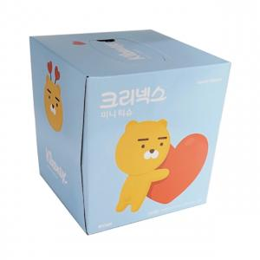

【상세/제작정보】 | 스티커 제작 및 부착 별도 문의

【인쇄/포장옵션】 | / 포장불가능

【공급단가】 | 수량 | 500~ | 1,000~ | 3,000~ | 5,000~ | 10,000~
*VAT별도 | 단가 | 1,540원 | 1,520원 | 1,480원 | 1,420원 | 1,360원

【상품 URL】 | https://dev.easy1.co.kr:443/src/goods_detail.php?gdno=25896

